1.구군별 면적 및 지번수
 | 1. 구·군별 면적 및 지번수
 |  | 계
 |  | 면적 | 지번수
도표(수정금지) | 합계 | 885,222,208.1 | 603,279 | 885.2 | 603.3
7.1 (30.1) | 중구 | 7,055,947.7 | 30,060 | 7.1 | 30.1
182.1 (98.0) | 동구 | 182,148,857.9 | 97,973 | 182.1 | 98.0
17.3 (47.8) | 서구 | 17,323,439.9 | 47,813 | 17.3 | 47.8
17.4 (35.5) | 남구 | 17,430,501.1 | 35,494 | 17.4 | 35.5
94.0 (73.3) | 북구 | 93,989,984.3 | 73,299 | 94.0 | 73.3
76.5 (62.5) | 수성구 | 76,534,322.5 | 62,469 | 76.5 | 62.5
62.4 (53.0) | 달서구 | 62,374,778.1 | 52,972 | 62.4 | 53.0
428.4 (203.2) | 달성군 | 428,364,376.6 | 203,199 | 428.4 | 203.2

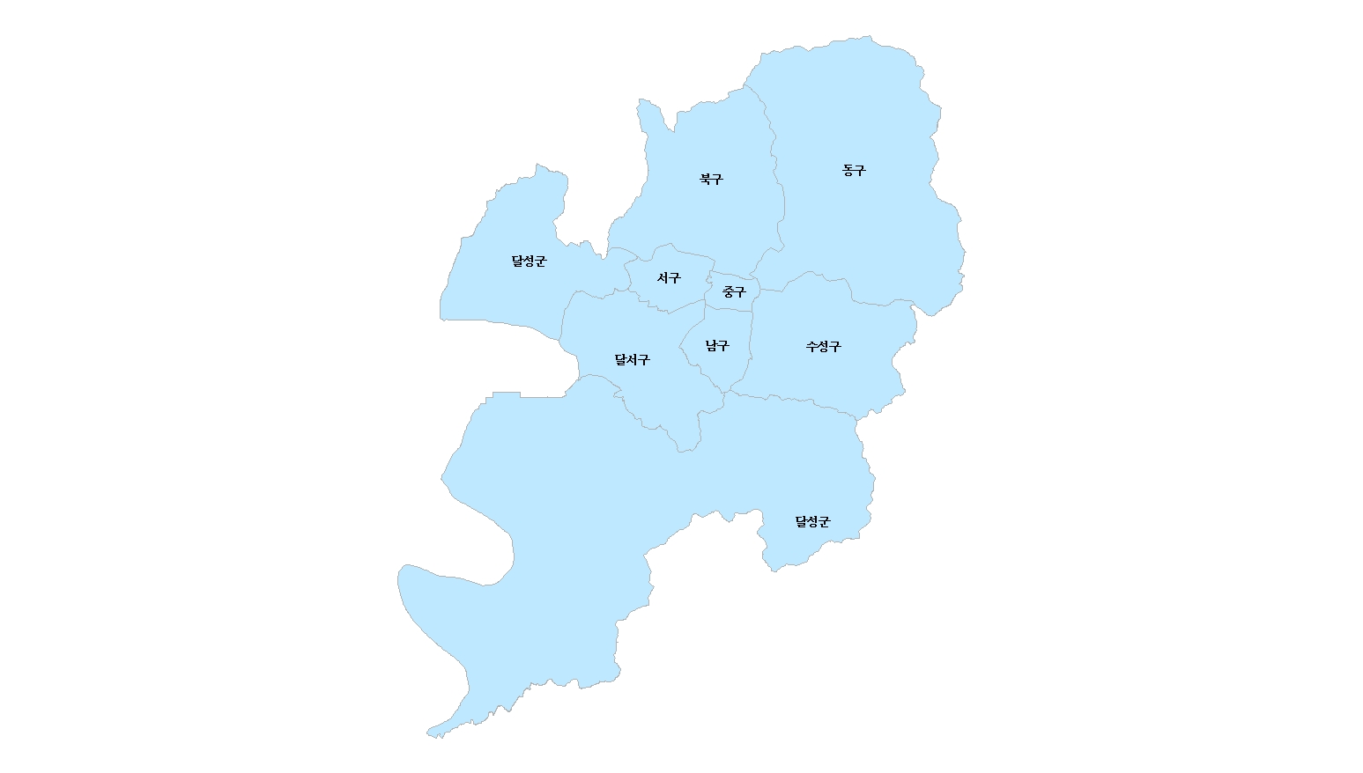
1.구ㆍ군별 면적 및 지번수
단위 : ㎢(%), 필

182.1 (98.0)
94.0 (73.3)

17.3 (47.8)
7.1 (30.1)

428.4 (203.2)

62.4 (53.0)
17.4 (35.5)
76.5 (62.5)

428.4 (203.2)

2.구군별 면적 및 지번수 현황
2. 구·군별 면적 및 지번수 현황
 | 계
 | 면적 | 지번수 |  |  |  |  | 도표(수정금지)
합계 | 885,222,208.1 | 603,279 | 885.2 | 100.0 | 603.3 | 100.0
중구 | 7,055,947.7 | 30,060 | 7.1 | 0.8 | 30.1 | 5.0 | 7.1 (0.8) | 30.1 (5.0)
동구 | 182,148,857.9 | 97,973 | 182.1 | 20.6 | 98.0 | 16.2 | 182.1 (20.6) | 98.0 (16.2)
서구 | 17,323,439.9 | 47,813 | 17.3 | 2.0 | 47.8 | 7.9 | 17.3 (2.0) | 47.8 (7.9)
남구 | 17,430,501.1 | 35,494 | 17.4 | 2.0 | 35.5 | 5.9 | 17.4 (2.0) | 35.5 (5.9)
북구 | 93,989,984.3 | 73,299 | 94.0 | 10.6 | 73.3 | 12.2 | 94.0 (10.6) | 73.3 (12.2)
수성구 | 76,534,322.5 | 62,469 | 76.5 | 8.6 | 62.5 | 10.4 | 76.5 (8.6) | 62.5 (10.4)
달서구 | 62,374,778.1 | 52,972 | 62.4 | 7.0 | 53.0 | 8.8 | 62.4 (7.0) | 53.0 (8.8)
 | 94.0
 | 73.3
달성군 | 428,364,376.6 | 203,199 | 428.4 | 48.4 | 203.2 | 33.7 | 428.4 (48.4) | 203.2 (33.7)
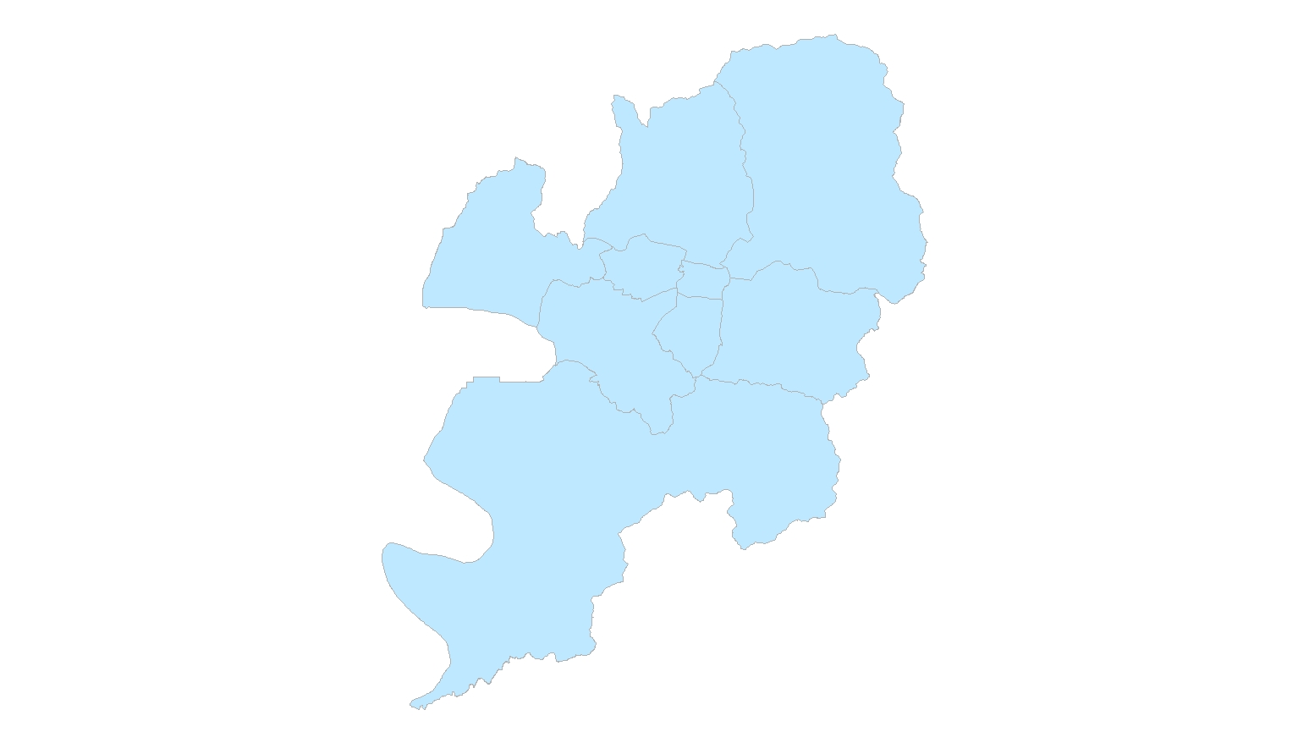
2. 구ㆍ군별 면적 및 지번수 현황
 | 182.1
 | 98.0
단위 : ㎢ (%), 천필(%)

 | 17.3
 | 47.8
 | 7.1
 | 30.1
 | 885.2
 | 603.3

 | 62.4
 | 53.0
 | 17.4
 | 35.5
 | 76.5
 | 62.5

 | 428.4
 | 203.2

3.지적통계체계표
3-1 토지ㆍ임야대장별 지적공부등록 현황
 | 404,192,700.1 | 885,222,208.1
 | 481,029,508.0
3-2 소유구분별 지적공부등록지 현황
3. 지적통계도표
 |  |  | 합계
 |  |  | 면적 | 지번수
지적공부등록지 | 토지대장등록지 | 개인 | 178,548,752.4 | 348,421
 |  | 국유지 | 94,683,157.6 | 74,518
 |  | 도유지 | 52,692,632.4 | 27507
 |  | 군유지 | 18,660,287.2 | 57305
 |  | 법인 | 53,332,386.8 | 52,370
 |  | 종중 | 3,700,156.8 | 3,773
 |  | 종교단체 | 1,836,627.9 | 2,790
 |  | 기타단체 | 469,215.9 | 1,135
 |  | 기타 | 269,483.1 | 730
 |  | 소계 | 404,192,700.1 | 568,549 | 45.7
 | 임야대장등록지 | 개인 | 294,882,900.0 | 19,844
 |  | 국유지 | 32,667,732.0 | 5,439
 |  | 도유지 | 28,552,550.0 | 2,596
 |  | 군유지 | 14,734,235.0 | 2,647
 |  | 법인 | 22,331,639.0 | 1,862
 |  | 종중 | 62,637,163.0 | 1,948
 |  | 종교단체 | 19,966,740.0 | 190
 |  | 기타단체 | 2,310,654.0 | 72
 |  | 기타 | 2,945,895.0 | 132
 |  | 소계 | 481,029,508.0 | 34,730 | 54.3
 | 소계 | 개인 | 473,431,652.4 | 368,265 | 53.5
 |  | 국유지 | 127,350,889.6 | 79,957 | 14.4
 |  | 도유지 | 81,245,182.4 | 30,103 | 9.2
 |  | 군유지 | 33,394,522.2 | 59,952 | 3.8
 |  | 법인 | 75,664,025.8 | 54,232 | 8.5
 |  | 종중 | 66,337,319.8 | 5,721 | 7.5
 |  | 종교단체 | 21,803,367.9 | 2,980 | 2.5
 |  | 기타단체 | 2,779,869.9 | 1,207 | 0.3
 |  | 기타 | 3,215,378.1 | 862 | 0.4
총계 |  |  | 885,222,208.1 | 603,279 | 100.0

 |  |  | 도표(수정금지)
 |  |  | 토지대장등록지 404,192,700.1㎡ (45.7%) 568,549필
 |  |  | 임야대장등록지 481,029,508.0㎡ (54.3%) 34,730필
 |  |  | 개인 473,431,652.4㎡ (53.5%) 368,265필
 |  |  | 국유지 127,350,889.6㎡ (14.4%) 79,957필
 |  |  | 도유지 81,245,182.4㎡ (9.2%) 30,103필
 |  |  | 군유지 33,394,522.2㎡ (3.8%) 59,952필
 |  |  | 법인 75,664,025.8㎡ (8.5%) 54,232필
 |  |  | 종중 66,337,319.8㎡ (7.5%) 5,721필
 |  |  | 종교단체 21,803,367.9㎡ (2.5%) 2,980필
 |  |  | 기타단체 2,779,869.9㎡ (0.3%) 1,207필
 |  |  | 기타 3,215,378.1㎡ (0.4%) 862필
 |  |  | 총계 885,222,208.1㎡(100.0%) 603,279필

4.지목별현황
4-1. 지목별 현황
지목별 행정구역명 | 전 |  | 답 |  | 임야 |  | 대 |  | 도로 |  | 하천 |  | 기타 |  |  |  | 계 | 전 | 답 | 임야 | 대 | 도로 | 하천 | 기타
 | 면적 | % | 면적 | % | 면적 | % | 면적 | % | 면적 | % | 면적 | % | 면적 | % |  |  | 면적 | 면적 | 면적 | 면적 | 면적 | 면적 | 면적 | 면적
합계 | 38.5 | 4.3 | 71.2 | 8.0 | 471.6 | 53.3 | 91.1 | 10.3 | 61.0 | 6.9 | 45.6 | 5.2 | 106.1 | 12.0 |  |  | 885,222,208.1 | 38,502,993.2 | 71,215,252.6 | 471,603,408.3 | 91,121,552.3 | 61,029,225.2 | 45,647,669.4 | 106,102,107.1
4. 지목별 현황
전 | 38.5
답 | 71.2
임야 | 471.6
대 | 91.1
도로 | 61.0
하천 | 45.6
기타 | 106.1
 |  |  |  |  |  |  |  |  |  |  |  |  |  |  | 도표(수정금지)
 |  |  |  |  |  |  |  |  |  |  |  |  |  |  | 전 | 전 38.5㎢ (4.3%)
 |  |  |  |  |  |  |  |  |  |  |  |  |  |  | 답 | 답 71.2㎢ (8.0%)
 |  |  |  |  |  |  |  |  |  |  |  |  |  |  | 임야 | 임야 471.6㎢ (53.3%)
 |  |  |  |  |  |  |  |  |  |  |  |  |  |  | 대 | 대 91.1㎢ (10.3%)
 |  |  |  |  |  |  |  |  |  |  |  |  |  |  | 도로 | 도로 61.0㎢ (6.9%)
 |  |  |  |  |  |  |  |  |  |  |  |  |  |  | 하천 | 하천 45.6㎢ (5.2%)
 |  |  |  |  |  |  |  |  |  |  |  |  |  |  | 기타 | 기타 106.1㎢ (12.0%)

4-2. 최근 10년간 주요지목별 변동추이
년도 | 2012 | 2013 | 2014 | 2015 | 2016 | 2017 | 2018 | 2019 | 2020 | 2021 | 2022
 | 변동률 | 변동률 | 변동률 | 변동률 | 변동률 | 변동률 | 변동률 | 변동률 | 변동률 | 변동률 | 변동률
전 | 100.0 | 98.2 | 93.3 | 91.5 | 90.6 | 88.2 | 87.5 | 86.5 | 86.3 | 85.3 | 84.8
답 | 100.0 | 99.1 | 93.2 | 91.7 | 90.5 | 86.7 | 86.0 | 85.2 | 84.9 | 83.8 | 83.4
임야 | 100.0 | 100.0 | 99.6 | 99.5 | 99.3 | 98.9 | 98.8 | 98.7 | 98.7 | 98.6 | 98.6
대지 | 100.0 | 101.0 | 104.2 | 105.2 | 106.3 | 108.4 | 109.2 | 110.2 | 110.3 | 110.9 | 111.5
도로 | 100.0 | 100.9 | 104.2 | 105.9 | 106.3 | 108.0 | 108.5 | 109.2 | 109.5 | 111.8 | 112.2
하천 | 100.0 | 99.5 | 100.2 | 100.2 | 100.1 | 100.3 | 100.3 | 100.2 | 100.1 | 100.1 | 103.5
기타 | 100.0 | 100.5 | 105.0 | 106.0 | 107.5 | 111.4 | 111.9 | 112.1 | 112.2 | 112.8 | 112.7

5.구군별 지적공부등록지 현황
5-1 토지대장등록지
5-1. 토지대장등록지 현황
 |  | 계 | 계
 |  | 면적 | % | 도표(수정금지)
합계 | 404,192,700.1 | 404.2 | 100.0 | 404.2 (100.0)
중구 | 7,055,947.7 | 7.1 | 1.7 | 7.1 (1.7)
동구 | 71,286,060.9 | 71.3 | 17.6 | 71.3 (17.6)
서구 | 15,237,503.9 | 15.2 | 3.8 | 15.2 (3.8)
남구 | 10,610,684.1 | 10.6 | 2.6 | 10.6 (2.6)
북구 | 47,190,243.3 | 47.2 | 11.7 | 47.2 (11.7)
수성구 | 38,067,100.5 | 38.1 | 9.4 | 38.1 (9.4)
달서구 | 41,845,142.1 | 41.8 | 10.4 | 41.8 (10.4)
달성군 | 172,900,017.6 | 172.9 | 42.8 | 172.9 (42.8)

5-2 임야대장등록지
5-2. 임야대장등록지 현황
 |  | 계 | 계
 |  | 면적 | % | 도표(수정금지)
합계 | 481,029,508.0 | 481.0 | 100.0 | 481.0 (100.0)
중구 | - | 0.0 | 0.0 | 0.0 (0.0)
동구 | 110,862,797.0 | 110.9 | 23.0 | 110.9 (23.0)
서구 | 2,085,936.0 | 2.1 | 0.4 | 2.1 (0.4)
남구 | 6,819,817.0 | 6.8 | 1.4 | 6.8 (1.4)
북구 | 46,799,741.0 | 46.8 | 9.7 | 46.8 (9.7)
수성구 | 38,467,222.0 | 38.5 | 8.0 | 38.5 (8.0)
달서구 | 20,529,636.0 | 20.5 | 4.3 | 20.5 (4.3)
달성군 | 255,464,359.0 | 255.5 | 53.1 | 255.5 (53.1)

6.구군별 지목별 면적 현황
6. 구·군별 지목별 면적 현황
지목별 행정구역명 |  | 전 | 답 | 임야 | 대 | 도로 | 하천 | 기타 |  |  |  | 계 | 전 | 답 | 임야 | 대 | 도로 | 하천 | 기타
 | 면적 | 면적 | 면적 | 면적 | 면적 | 면적 | 면적 | 면적 | 도표(수정금지) |  |  | 면적 | 면적 | 면적 | 면적 | 면적 | 면적 | 면적 | 면적
합계 | 885.2 | 38.5 | 71.2 | 471.6 | 91.1 | 61.0 | 45.6 | 106.1 | 합계885.2 | 총계 885.2 | 합계 | 885,222,208.1 | 38,502,993.2 | 71,215,252.6 | 471,603,408.3 | 91,121,552.3 | 61,029,225.2 | 45,647,669.4 | 106,102,107.1 | 885,222,208.1
중구 | 7.1 | 0.0 | 0.0 | 0.0 | 4.2 | 1.7 | 0.2 | 0.9 | 중구7.1 | 전 38.5 | 중구 | 7,055,947.7 | - | - | - | 4,222,489.1 | 1,710,208.6 | 246,429.0
동구 | 182.1 | 8.3 | 12.6 | 109.6 | 15.4 | 10.8 | 6.9 | 18.6 | 동구182.1 | 답 71.2 | 동구 | 182,148,857.9 | 8,286,628.9 | 12,588,013.8 | 109,605,176.9 | 15,438,261.5 | 10,767,593.3 | 6,895,250.9
서구 | 17.3 | 0.4 | 0.2 | 1.9 | 6.0 | 3.4 | 0.7 | 4.8 | 서구17.3 | 임야 471.6 | 서구 | 17,323,439.9 | 383,724.0 | 177,221.0 | 1,850,673.0 | 6,032,417.7 | 3,414,659.5 | 696,731.2
남구 | 17.4 | 0.0 | 0.0 | 4.1 | 6.1 | 2.2 | 0.4 | 4.6 | 남구17.4 | 대 91.1 | 남구 | 17,430,501.1 | 44,458.3 | 450.0 | 4,092,854.4 | 6,130,069.4 | 2,238,886.0 | 368,480.0
북구 | 94.0 | 4.1 | 3.3 | 45.8 | 14.2 | 9.0 | 6.0 | 11.6 | 북구94.0 | 도로 61.0 | 북구 | 93,989,984.3 | 4,146,118.2 | 3,287,092.1 | 45,830,162.6 | 14,168,431.2 | 8,962,192.0 | 5,967,239.3
수성구 | 76.5 | 3.1 | 3.5 | 37.4 | 14.1 | 7.5 | 2.6 | 8.4 | 수성구76.5 | 하천 45.6 | 수성구 | 76,534,322.5 | 3,110,139.7 | 3,468,350.0 | 37,366,507.3 | 14,104,080.7 | 7,540,695.7 | 2,589,391.2
달서구 | 62.4 | 0.7 | 1.2 | 19.2 | 14.7 | 8.6 | 2.0 | 16.0 | 달서구62.4 | 기타 106.1 | 달서구 | 62,374,778.1 | 676,933.4 | 1,196,027.0 | 19,212,186.5 | 14,702,556.4 | 8,550,676.8 | 2,033,661.2
달성군 | 428.4 | 21.9 | 50.5 | 253.6 | 16.3 | 17.8 | 26.9 | 41.3 | 달성군428.4 |  | 달성군 | 428,364,376.6 | 21,854,990.7 | 50,498,098.7 | 253,645,847.6 | 16,323,246.3 | 17,844,313.3 | 26,850,486.6

전 | 38.5
답 | 71.2
임야 | 471.6
대 | 91.1
도로 | 61.0
하천 | 45.6
기타 | 106.1
단위 : ㎢
6. 구ㆍ군별 지목별 면적 현황
 |  |  |  |  |  |  |  |  |  |  |  | 과수원 | 목장용지 | 광천지 | 염전 | 공장용지 | 학교용지 | 주차장 | 주유소용지 | 창고용지 | 철도용지 | 제방 | 구거 | 유지 | 양어장 | 수도용지 | 공원 | 체육용지 | 유원지 | 종교용지 | 사적지 | 묘지 | 잡종지 | 기타 합계
 |  |  |  |  |  |  |  |  |  |  |  | 면적 | 면적 | 면적 | 면적 | 면적 | 면적 | 면적 | 면적 | 면적 | 면적 | 면적 | 면적 | 면적 | 면적 | 면적 | 면적 | 면적 | 면적 | 면적 | 면적 | 면적 | 면적 | 면적
 |  |  |  |  |  |  |  |  |  |  | 합계 | 2,266,954.4 | 1,307,402.2 | 7.0 | 0.0 | 26,688,984.5 | 10,986,129.4 | 998,175.6 | 580,581.8 | 1,135,490.5 | 2,701,795.1 | 3,989,156.5 | 11,430,563.5 | 5,995,893.5 | 34,692.0 | 2,331,854.3 | 12,155,555.7 | 2,740,091.8 | 449,573.0 | 1,399,074.3 | 53,518.0 | 3,894,474.3 | 14,962,139.7 | 106,102,107.1
 |  |  |  |  |  |  |  |  |  |  | 중구 | - | - | - | - | - | 332,520.3 | 43,611.3 | 8,917.3 | 2,826.6 | 43,117.4 | 22,867.9 | 48,914.6 | - | - | 8,486.5 | 214,942.9 | - | - | 148,852.0 | - | - | 1,764.2 | 876,821.0
 |  |  |  |  |  |  |  |  |  |  | 동구 | 845,680.0 | 57,743.3 | - | - | 967,339.5 | 1,075,197.0 | 164,109.2 | 172,190.5 | 212,515.5 | 862,222.8 | 670,966.0 | 1,538,237.5 | 1,289,912.5 | - | 63,607.1 | 2,019,203.8 | 655,533.6 | 27,025.0 | 333,920.3 | 47,439.0 | 630,093.4 | 6,934,996.6 | 18,567,932.6
 |  |  |  |  |  |  |  |  |  |  | 서구 | - | - | - | - | 2,696,294.7 | 630,763.3 | 38,773.1 | 49,568.3 | 122,788.1 | 172,032.6 | 29,625.0 | 141,036.7 | 16,799.0 | - | 42,319.0 | 84,636.0 | 6,687.0 | - | 78,605.4 | - | 42,959.0 | 615,126.3 | 4,768,013.5
 |  |  |  |  |  |  |  |  |  |  | 남구 | - | - | - | - | - | 849,355.2 | 37,404.8 | 22,509.0 | 1,714.3 | 292.4 | 4,880.0 | 137,486.9 | 215.0 | - | 69,239.1 | 2,677,650.8 | 3,491.0 | - | 90,677.6 | - | 4,285.0 | 656,101.9 | 4,555,303.0
 |  |  |  |  |  |  |  |  |  |  | 북구 | 360,335.0 | 119,409.0 | - | - | 2,793,896.8 | 2,085,688.1 | 136,110.5 | 97,418.6 | 186,062.8 | 147,393.5 | 428,107.2 | 1,393,176.3 | 403,212.1 | 5,417.0 | 169,827.3 | 981,111.8 | 365,687.0 | - | 198,439.1 | - | 368,469.0 | 1,388,987.8 | 11,628,748.9
 |  |  |  |  |  |  |  |  |  |  | 수성구 | 385,408.0 | 20,232.0 | 1.0 | - | 112,695.1 | 1,358,933.5 | 85,035.4 | 42,426.9 | 19,614.2 | 990,378.6 | 215,650.0 | 710,359.4 | 633,126.7 | 1,373.0 | 323,762.1 | 776,859.9 | 1,192,278.2 | 29,677.0 | 142,862.4 | - | 80,699.9 | 1,233,784.6 | 8,355,157.9
 |  |  |  |  |  |  |  |  |  |  | 달서구 | 33,547.0 | 4,232.0 | - | - | 7,382,086.5 | 2,855,185.9 | 140,427.5 | 83,844.3 | 74,565.8 | 155,628.8 | 175,678.0 | 298,571.1 | 561,005.5 | - | 296,750.4 | 2,329,301.2 | 183,072.3 | - | 142,947.8 | 3,946.0 | 161,694.0 | 1,120,252.7 | 16,002,736.8
 |  |  |  |  |  |  |  |  |  |  | 달성군 | 641,984.4 | 1,105,785.9 | 6.0 | - | 12,736,671.9 | 1,798,486.1 | 352,703.8 | 103,706.9 | 515,403.2 | 330,729.0 | 2,441,382.4 | 7,162,781.0 | 3,091,622.7 | 27,902.0 | 1,357,862.8 | 3,071,849.3 | 333,342.7 | 392,871.0 | 262,769.7 | 2,133.0 | 2,606,274.0 | 3,011,125.6 | 41,347,393.4

 | 0.0
 | 0.0
 | 0.0
 | 4.2
 | 1.7
 | 0.2
 | 0.9

 |  |  |  |  |  |  |  |  |  |  | 지목별 행정구역명 | 계 | 전 | 답 | 과수원 | 목장용지 | 임야 | 광천지 | 염전 | 대 | 공장용지 | 학교용지 | 주차장 | 주유소용지 | 창고용지 | 도로 | 철도용지 | 제방 | 하천 | 구거 | 유지 | 양어장 | 수도용지 | 공원 | 체육용지 | 유원지 | 종교용지 | 사적지 | 묘지 | 잡종지
 |  |  |  |  |  |  |  |  |  |  |  | 면적 | 면적 | 면적 | 면적 | 면적 | 면적 | 면적 | 면적 | 면적 | 면적 | 면적 | 면적 | 면적 | 면적 | 면적 | 면적 | 면적 | 면적 | 면적 | 면적 | 면적 | 면적 | 면적 | 면적 | 면적 | 면적 | 면적 | 면적 | 면적
 |  |  |  |  |  |  |  |  |  |  | 합계 | 885,222,208.1 | 38,502,993.2 | 71,215,252.6 | 2,266,954.4 | 1,307,402.2 | 471,603,408.3 | 7.0 | 0.0 | 91,121,552.3 | 26,688,984.5 | 10,986,129.4 | 998,175.6 | 580,581.8 | 1,135,490.5 | 61,029,225.2 | 2,701,795.1 | 3,989,156.5 | 45,647,669.4 | 11,430,563.5 | 5,995,893.5 | 34,692.0 | 2,331,854.3 | 12,155,555.7 | 2,740,091.8 | 449,573.0 | 1,399,074.3 | 53,518.0 | 3,894,474.3 | 14,962,139.7
 |  |  |  |  |  |  |  |  |  |  | 중구 | 7,055,947.7 | - | - | - | - | - | - | - | 4,222,489.1 | - | 332,520.3 | 43,611.3 | 8,917.3 | 2,826.6 | 1,710,208.6 | 43,117.4 | 22,867.9 | 246,429.0 | 48,914.6 | - | - | 8,486.5 | 214,942.9 | - | - | 148,852.0 | - | - | 1,764.2
달서구62.4
 |  |  |  |  |  |  |  |  |  |  | 동구 | 182,148,857.9 | 8,286,628.9 | 12,588,013.8 | 845,680.0 | 57,743.3 | 109,605,176.9 | - | - | 15,438,261.5 | 967,339.5 | 1,075,197.0 | 164,109.2 | 172,190.5 | 212,515.5 | 10,767,593.3 | 862,222.8 | 670,966.0 | 6,895,250.9 | 1,538,237.5 | 1,289,912.5 | - | 63,607.1 | 2,019,203.8 | 655,533.6 | 27,025.0 | 333,920.3 | 47,439.0 | 630,093.4 | 6,934,996.6
 |  |  |  |  |  |  |  |  |  |  | 서구 | 17,323,439.9 | 383,724.0 | 177,221.0 | - | - | 1,850,673.0 | - | - | 6,032,417.7 | 2,696,294.7 | 630,763.3 | 38,773.1 | 49,568.3 | 122,788.1 | 3,414,659.5 | 172,032.6 | 29,625.0 | 696,731.2 | 141,036.7 | 16,799.0 | - | 42,319.0 | 84,636.0 | 6,687.0 | - | 78,605.4 | - | 42,959.0 | 615,126.3
 |  |  |  |  |  |  |  |  |  |  | 남구 | 17,430,501.1 | 44,458.3 | 450.0 | - | - | 4,092,854.4 | - | - | 6,130,069.4 | - | 849,355.2 | 37,404.8 | 22,509.0 | 1,714.3 | 2,238,886.0 | 292.4 | 4,880.0 | 368,480.0 | 137,486.9 | 215.0 | - | 69,239.1 | 2,677,650.8 | 3,491.0 | - | 90,677.6 | - | 4,285.0 | 656,101.9
 |  |  |  |  |  |  |  |  |  |  | 북구 | 93,989,984.3 | 4,146,118.2 | 3,287,092.1 | 360,335.0 | 119,409.0 | 45,830,162.6 | - | - | 14,168,431.2 | 2,793,896.8 | 2,085,688.1 | 136,110.5 | 97,418.6 | 186,062.8 | 8,962,192.0 | 147,393.5 | 428,107.2 | 5,967,239.3 | 1,393,176.3 | 403,212.1 | 5,417.0 | 169,827.3 | 981,111.8 | 365,687.0 | - | 198,439.1 | - | 368,469.0 | 1,388,987.8
 |  |  |  |  |  |  |  |  |  |  | 수성구 | 76,534,322.5 | 3,110,139.7 | 3,468,350.0 | 385,408.0 | 20,232.0 | 37,366,507.3 | 1.0 | - | 14,104,080.7 | 112,695.1 | 1,358,933.5 | 85,035.4 | 42,426.9 | 19,614.2 | 7,540,695.7 | 990,378.6 | 215,650.0 | 2,589,391.2 | 710,359.4 | 633,126.7 | 1,373.0 | 323,762.1 | 776,859.9 | 1,192,278.2 | 29,677.0 | 142,862.4 | - | 80,699.9 | 1,233,784.6
 |  |  |  |  |  |  |  |  |  |  | 달서구 | 62,374,778.1 | 676,933.4 | 1,196,027.0 | 33,547.0 | 4,232.0 | 19,212,186.5 | - | - | 14,702,556.4 | 7,382,086.5 | 2,855,185.9 | 140,427.5 | 83,844.3 | 74,565.8 | 8,550,676.8 | 155,628.8 | 175,678.0 | 2,033,661.2 | 298,571.1 | 561,005.5 | - | 296,750.4 | 2,329,301.2 | 183,072.3 | - | 142,947.8 | 3,946.0 | 161,694.0 | 1,120,252.7
 |  |  |  |  |  |  |  |  |  |  | 달성군 | 428,364,376.6 | 21,854,990.7 | 50,498,098.7 | 641,984.4 | 1,105,785.9 | 253,645,847.6 | 6.0 | - | 16,323,246.3 | 12,736,671.9 | 1,798,486.1 | 352,703.8 | 103,706.9 | 515,403.2 | 17,844,313.3 | 330,729.0 | 2,441,382.4 | 26,850,486.6 | 7,162,781.0 | 3,091,622.7 | 27,902.0 | 1,357,862.8 | 3,071,849.3 | 333,342.7 | 392,871.0 | 262,769.7 | 2,133.0 | 2,606,274.0 | 3,011,125.6

달성군428.4

